Resultados
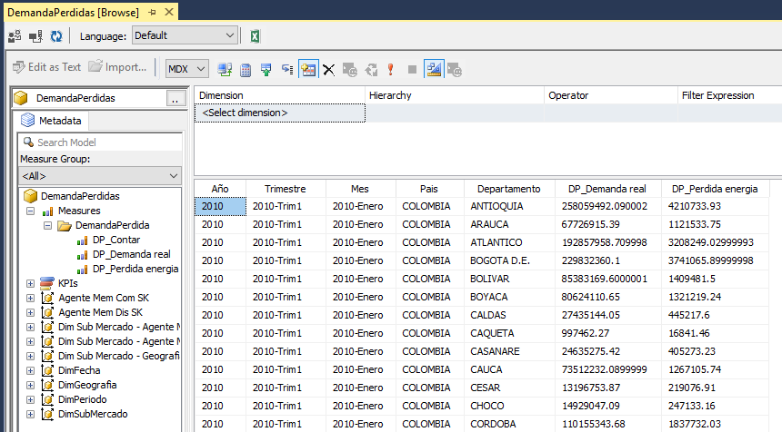
Resultados de la Prueba

Resultado Caso 01
 | Archivo: DimAgente.csv, es generado en disco en forma satisfactoria, como se ve en la imagen

 | El archivo creado: DimAgente.csv, contiene los datos generados en forma satisfactoria como se ve en la imagen
Resultado Caso 03

Resultado Caso 02
 | Archivo: DimCompaniaa.csv, es generado en disco en forma satisfactoria, como se ve en la primera imagen del "Resultado Caso 01"

 | El archivo creado: DimCompania.csv, contiene los datos generados en forma satisfactoria como se ve en la imagen

Resultado Caso 03
 | Archivo: DimGeografia.csv, es generado en disco en forma satisfactoria, como se ve en la primera imagen del "Resultado Caso 01"

 | El archivo creado: DimGeografia.csv, contiene los datos generados en forma satisfactoria como se ve en la imagen

Resultado Caso 04

 | Archivo: DimMercado.csv, es generado en disco en forma satisfactoria, como se ve en la primera imagen del "Resultado Caso 01"

 | El archivo creado: DimMercado.csv, contiene los datos generados en forma satisfactoria como se ve en la imagen

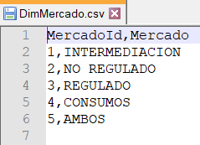

Resultado Caso 05
 | Archivo: DimSubMercado.csv, es generado en disco en forma satisfactoria, como se ve en la primera imagen del "Resultado Caso 01"

 | El archivo creado: DimSubMercado.csv, contiene los datos generados en forma satisfactoria como se ve en la imagen

Resultado Caso 06

 | Archivos con formatos FactDemandaPerdida_YYYYMMDD.csv, generados en forma satisfactoria. hay una carpeta por cada año, divida por meses y hay un archivo por cada día en el rango de fechas establecido, como se ve en las imágenes.

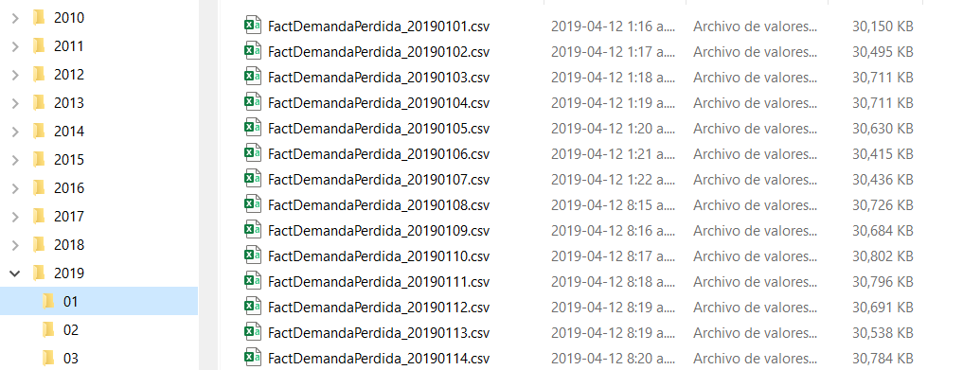

 | Los archivos creados con formato: FactDemandaPerdida_YYYYMMDD.csv, contiene los datos generados en forma satisfactoria como se ve en la imagen

Resultado Caso 07

 | 1. Copiar el archivo: DimGeografia.csv, en la carpeta configurada para las ETLs como: \SinProcesar
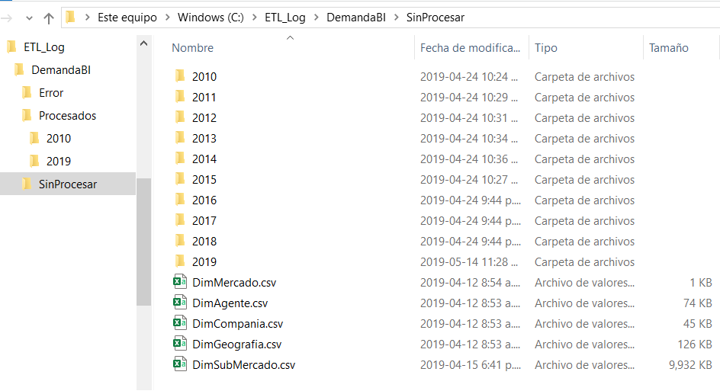

 | 2. Ejecutar el job: JobDemandaBI_CargaDiaria
 | 3. La siguientes imagenes muestran que el job es ejecutado y termina en forma satisfactoria
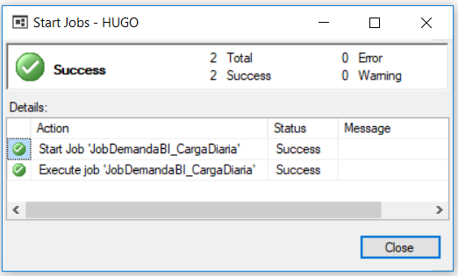

 | 4. La siguiente imagen muestra que al terminar el proceso el archivo: DimGeografia.csv es movido a la carpeta configurada para las ETLs como: \Procesados

 | 5. La siguientes consultas muestran: número de filas y datos cargados a la tabla DimGeografia

 | SELECT Count(*) FROM [Staging].[TmpDimGeografia];
 | /* 1166 */
 | SELECT Count(*) FROM [DW].[DimGeografia];
 | /* 1166 */

 | SELECT TOP 3 * FROM [Staging].[TmpDimGeografia] ORDER BY PaisId, DepartamentoId, MunicipioId;

 | TmpSKId | PaisId | Pais | DepartamentoId | Departamento | MunicipioId | Municipio | AreaId | Area | SubAreaId | SubArea | Inconsistent | BitacoraId
 | 4 | Pai0001 | COLOMBIA | Dep0001 | AMAZONAS | Mpi0001 | LETICIA | Are0128 | AREA SUROCCIDENTAL | Are0026 | SUBAREA CAQUETA | 0 | 47
 | 1 | Pai0001 | COLOMBIA | Dep0001 | AMAZONAS | Mpi0002 | EL ENCANTO | Are0128 | AREA SUROCCIDENTAL | Are0026 | SUBAREA CAQUETA | 0 | 47
 | 2 | Pai0001 | COLOMBIA | Dep0001 | AMAZONAS | Mpi0003 | LA CHORRERA | Are0128 | AREA SUROCCIDENTAL | Are0026 | SUBAREA CAQUETA | 0 | 47

 | SELECT TOP 4 * FROM [DW].[DimGeografia];

 | GeografiaSKId | PaisId | Pais | DepartamentoId | Departamento | MunicipioId | Municipio | AreaId | Area | SubAreaId | SubArea | BitacoraId
 | 0 | NA | NA | NA | NA | NA | NA | NA | NA | NA | NA | 0
 | 1 | Pai0001 | COLOMBIA | Dep0001 | AMAZONAS | Mpi0001 | LETICIA | Are0128 | AREA SUROCCIDENTAL | Are0026 | SUBAREA CAQUETA | 2
 | 2 | Pai0001 | COLOMBIA | Dep0001 | AMAZONAS | Mpi0002 | EL ENCANTO | Are0128 | AREA SUROCCIDENTAL | Are0026 | SUBAREA CAQUETA | 2
 | 3 | Pai0001 | COLOMBIA | Dep0001 | AMAZONAS | Mpi0003 | LA CHORRERA | Are0128 | AREA SUROCCIDENTAL | Are0026 | SUBAREA CAQUETA | 2

Resultado Caso 08

 | 1. Copiar el archivo: DimCompania.csv, en la carpeta configurada para las ETLs como: \SinProcesar
 | 2. Ejecutar el job: JobDemandaBI_CargaDiaria
 | 3. Las imágenes de "Resultado caso 07" muestran que el job es ejecutado y termina en forma satisfactoria
 | 4. La imagen de "Resultado caso 07" muestra que al terminar el proceso el archivo: DimCompania.csv es movido a la carpeta configurada para las ETLs como: \Procesados
 | 5. La siguientes consultas muestran: número de filas y datos cargados a la tabla DimCompania

 | SELECT Count(*) FROM [Staging].[TmpDimCompania];
 | /* 462 */
 | SELECT Count(*) FROM [DW].[DimCompania];
 | /* 464 */

 | SELECT TOP 3 * FROM [Staging].[TmpDimCompania] ORDER BY [CompaniaId], [FechaIniSKId];

 | TmpSKId | CompaniaId | Nombre | Sigla | Nit | TipoPropiedad | Activa | FechaIni | FechaIniSKId | FechaFin | FechaFinSKId | Inconsistent | Row | BitacoraId
 | 1 | Cia0001 | CENTRAL HIDROELECTRICA DE BETANIA S.A. E.S.P. | CHB | 8600638758 | PRIVADA | 1 | 1995-07-20 | 19950720 | 2007-09-01 | 20070901 | 0 | NULL | 48
 | 2 | Cia0001 | CENTRAL HIDROELECTRICA DE BETANIA S.A. E.S.P. | CHB | 8600638758 | PRIVADA | 0 | 2007-09-01 | 20070901 | NULL | NULL | 0 | NULL | 48
 | 3 | Cia0002 | CENTRAL HIDROELECTRICA DE CALDAS S.A. E.S.P. | CHEC | 890800128-6 | MIXTA | 1 | 1995-07-20 | 19950720 | NULL | NULL | 0 | NULL | 48

 | SELECT TOP 3 * FROM [DW].[DimCompania] ORDER BY [CompaniaId], [FechaIniSKId];

 | CompaniaSKId | CompaniaId | Nombre | Sigla | Nit | TipoPropiedad | Activa | EsActual | FechaIniSKId | FechaFinSKId | BitacoraId
 | 1 | Cia0001 | CENTRAL HIDROELECTRICA DE BETANIA S.A. E.S.P. | CHB | 8600638758 | PRIVADA | 1 | 0 | 19950720 | 20070901 | 3
 | 2 | Cia0001 | CENTRAL HIDROELECTRICA DE BETANIA S.A. E.S.P. | CHB | 8600638758 | PRIVADA | 0 | 1 | 20070901 | NULL | 3
 | 3 | Cia0002 | CENTRAL HIDROELECTRICA DE CALDAS S.A. E.S.P. | CHEC | 890800128-6 | MIXTA | 1 | 1 | 19950720 | NULL | 3

Resultado Caso 09
 | 1. Copiar el archivo: DimAgente.csv, en la carpeta configurada para las ETLs como: \SinProcesar
 | 2. Ejecutar el job: JobDemandaBI_CargaDiaria
 | 3. Las imágenes de "Resultado caso 07" muestran que el job es ejecutado y termina en forma satisfactoria
 | 4. La imagen de "Resultado caso 07" muestra que al terminar el proceso el archivo: DimAgente.csv es movido a la carpeta configurada para las ETLs como: \Procesados
 | 5. La siguientes consultas muestran: número de filas y datos cargados a la tabla DimAgente

 | SELECT Count(*) FROM [Staging].[TmpDimAgente];
 | /* 787 */
 | SELECT Count(*) FROM [DW].[DimAgente];
 | /* 792 */

 | SELECT TOP 3 * FROM [Staging].[TmpDimAgente] ORDER BY AgenteMemId, [FechaIniSKId];

 | TmpSKId | AgenteId | AgenteMemId | Nombre | Actividad | CompaniaId | CompaniaSKId | Activo | FechaIni | FechaIniSKId | FechaFin | FechaFinSKId | Inconsistent | Row | BitacoraId
 | 1 | Ung0921 | ABAG | AURES BAJO S.A.S. E.S.P. | GENERACION | Cia5927 | 436 | 1 | 2017-08-28 | 20170828 | 2018-05-18 | 20180518 | 0 | NULL | 49
 | 2 | Ung0921 | ABAG | AURES BAJO S.A.S. E.S.P. | GENERACION | Cia5927 | 437 | 1 | 2018-05-18 | 20180518 | NULL | NULL | 0 | NULL | 49
 | 3 | Ung0873 | ACEC | ASELCA COMERCIALIZADORA DE ENERGIA S.A. E.S.P. | COMERCIALIZACION | Cia5881 | 396 | 1 | 2015-12-29 | 20151229 | NULL | NULL | 0 | NULL | 49

 | SELECT TOP 3 * FROM [DW].[DimAgente] ORDER BY AgenteMemId, [FechaIniSKId];

 | AgenteSKId | AgenteId | AgenteMemId | Nombre | Actividad | CompaniaSKId | Activo | EsActual | FechaIniSKId | FechaFinSKId | BitacoraId
 | 766 | Ung0921 | ABAG | AURES BAJO S.A.S. E.S.P. | GENERACION | 436 | 1 | 0 | 20170828 | 20180518 | 4
 | 767 | Ung0921 | ABAG | AURES BAJO S.A.S. E.S.P. | GENERACION | 437 | 1 | 1 | 20180518 | NULL | 4
 | 725 | Ung0873 | ACEC | ASELCA COMERCIALIZADORA DE ENERGIA S.A. E.S.P. | COMERCIALIZACION | 396 | 1 | 1 | 20151229 | NULL | 4

Resultado Caso 10
 | 1. Copiar el archivo: DimSubMercado.csv, en la carpeta configurada para las ETLs como: \SinProcesar
 | 2. Ejecutar el job: JobDemandaBI_CargaDiaria
 | 3. Las imágenes de "Resultado caso 07" muestran que el job es ejecutado y termina en forma satisfactoria
 | 4. La imagen de "Resultado caso 07" muestra que al terminar el proceso el archivo: DimSubMercado.csv es movido a la carpeta configurada para las ETLs como: \Procesados
 | 5. La siguientes consultas muestran: número de filas y datos cargados a la tabla DimSubMercado

 | SELECT Count(*) FROM [Staging].[TmpDimSubMercado];
 | /* 97355 */
 | SELECT Count(*) FROM [DW].[DimSubMercado];
 | /* 97617 */

 | SELECT TOP 3 * FROM [Staging].[TmpDimSubMercado] ORDER BY [SICId], [FechaIniSKId];

 | TmpSKId | SICId | Nombre | AgenteMemComId | AgenteMemComSKId | AgenteMemDisId | AgenteMemDisSKId | PaisId | DepartamentoId | MunicipioId | GeografiaSKId | Mercado | MercadoSKId | Activo | FechaIni | FechaIniSKId | FechaFin | FechaFinSKId | Inconsistent | Row | BitacoraId
 | 1 | 1A11 | COMESTIBLES LA ROSA S.A | CHCC | 52 | CHCD | 53 | Pai0001 | Dep0026 | Mpi0827 | 905 | NO REGULADO | 3 | 1 | 1998-01-01 | 19980101 | 1999-01-13 | 19990113 | 0 | NULL | 50
 | 2 | 1A11 | COMESTIBLES LA ROSA S.A | EPSC | 249 | CHCD | 53 | Pai0001 | Dep0026 | Mpi0827 | 905 | NO REGULADO | 3 | 1 | 1999-01-13 | 19990113 | 2000-01-01 | 20000101 | 0 | NULL | 50
 | 3 | 1A11 | COMESTIBLES LA ROSA S.A | EPSC | 249 | CHCD | 53 | Pai0001 | Dep0026 | Mpi0827 | 905 | NO REGULADO | 3 | 1 | 2000-01-01 | 20000101 | 2005-06-01 | 20050601 | 0 | NULL | 50

 | SELECT TOP 3 * FROM [DW].[DimSubMercado] ORDER BY [SICId], [FechaIniSKId];

 | SubMercadoSKId | SICId | Nombre | AgenteMemComSKId | AgenteMemDisSKId | GeografiaSKId | MercadoSKId | Activo | EsActual | FechaIniSKId | FechaFinSKId | BitacoraId
 | 1 | 1A11 | COMESTIBLES LA ROSA S.A | 52 | 53 | 905 | 3 | 1 | 0 | 19980101 | 19990113 | 5
 | 2 | 1A11 | COMESTIBLES LA ROSA S.A | 249 | 53 | 905 | 3 | 1 | 0 | 19990113 | 20000101 | 5
 | 3 | 1A11 | COMESTIBLES LA ROSA S.A | 249 | 53 | 905 | 3 | 1 | 0 | 20000101 | 20050601 | 5

Resultado Caso 11
 | 1. Copiar los archivos con formato: FactDemandaPerdida_YYYYMMDD.csv, en la carpeta configurada para las ETLs como: \SinProcesar

 | 2. Programar recarga para la tabla [DW].[FactDemandaPerdida], en el rango de fechas: [2010-01-01 a 2010-01-03]
 | Para ello es necesario ejecutar las siguientes instrucciones en el motor de base de datos

 | TRUNCATE TABLE [Utility].[ModuleProgramming];

 | EXECUTE [Utility].[spModuleProgramming_Reload] 0, '2010-01-01', '2010-01-03', 'DW_DDemaP', 'DW_DFull', 0, 0;

 | Esta ejecución retorna la programación de carga de datos

 | Priority | ModelId | SequenceId | ModuleId | ModelProgId | DateVersion | DateStart | DateEnd | Version | VersionId | StateId | DateUpdate | BitacoraId
 | 1 | DW_DDim | 1 | 9 | DW_DDim | 1900-01-01 | 1900-01-01 | 2010-01-03 | 0 | 0 | 20 | 2019-05-15 00:36:03 | 0
 | 2 | DW_DDim | 2 | 8 | DW_DDim | 1900-01-01 | 1900-01-01 | 2010-01-03 | 0 | 0 | 20 | 2019-05-15 00:36:03 | 0
 | 3 | DW_DDim | 3 | 7 | DW_DDim | 1900-01-01 | 1900-01-01 | 2010-01-03 | 0 | 0 | 20 | 2019-05-15 00:36:03 | 0
 | 4 | DW_DDim | 4 | 10 | DW_DDim | 1900-01-01 | 1900-01-01 | 2010-01-03 | 0 | 0 | 20 | 2019-05-15 00:36:03 | 0
 | 5 | DW_DDemaP | 5 | 11 | DW_DDemaP | 2010-01-01 | 2010-01-01 | 2010-01-02 | 0 | 0 | 20 | 2019-05-15 00:36:03 | 0
 | 5 | DW_DDemaP | 5 | 11 | DW_DDemaP | 2010-01-02 | 2010-01-02 | 2010-01-03 | 0 | 0 | 20 | 2019-05-15 00:36:03 | 0
 | 5 | DW_DDemaP | 6 | 3 | DW_CDim | 1900-01-01 | 1900-01-01 | 2010-01-03 | 0 | 0 | 20 | 2019-05-15 00:36:03 | 0
 | 5 | DW_DDemaP | 7 | 4 | DW_CDemaP | 2010-01-01 | 2010-01-01 | 2010-02-01 | 0 | DemandaBI | 20 | 2019-05-15 00:36:03 | 0
 | 5 | DW_DDemaP | 8 | 5 | DW_CDemaP | 2010-01-01 | 2010-01-01 | 2010-02-01 | 0 | DemandaBI | 20 | 2019-05-15 00:36:03 | 0
 | 5 | DW_DDemaP | 9 | 4 | DW_CDemaPC | 2010-01-01 | 2010-01-01 | 2010-02-01 | 0 | DemandaBI | 20 | 2019-05-15 00:36:03 | 0
 | 5 | DW_DDemaP | 10 | 5 | DW_CDemaPC | 2010-01-01 | 2010-01-01 | 2010-02-01 | 0 | DemandaBI | 20 | 2019-05-15 00:36:03 | 0

 | 3. Ejecutar el job: JobDemandaBI_CargaDiaria
 | 4. Las imágenes muestran que el job es ejecutado y termina en forma satisfactoria

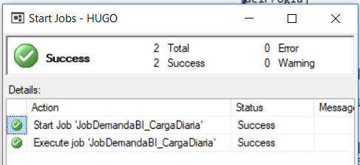

 | 4. La imagen muestra que al terminar el proceso los archivos fueron movidos a la carpeta configurada para las ETLs como: \Procesados
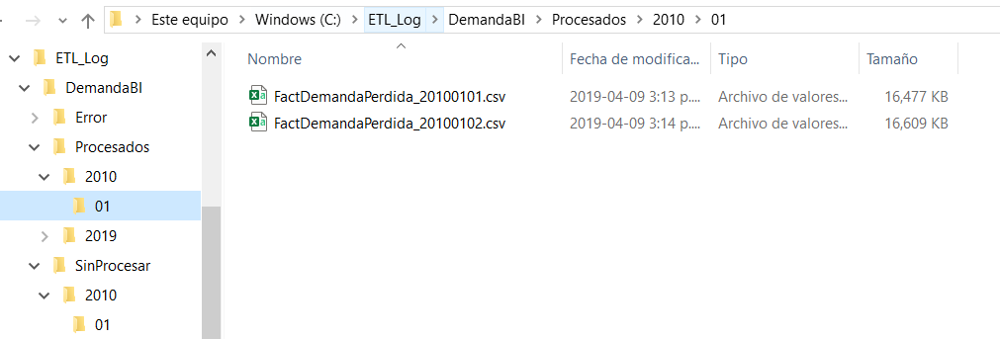

 | 5. La siguientes consultas muestran: número de filas y datos cargados a la tabla [DW].[FactDemandaPerdida]

 | SELECT Count(*) FROM [DW].[FactDemandaPerdida] WHERE [fechaSKId] >= 20100101 AND [fechaSKId] < 20100301;
 | 125,936

 | SELECT Count(*) FROM [DW].[FactDemandaPerdida];
 | 1,043,109,299

 | SELECT TOP 3 * FROM [DW].[FactDemandaPerdida] WHERE [fechaSKId] >= 20100101 AND [fechaSKId] < 20100301
 | ORDER BY [FechaSKId],[PeriodoSKId],[SubMercadoSKId];
 | FechaSKId | PeriodoSKId | SubMercadoSKId | AgenteMemComSKId | AgenteMemDisSKId | GeografiaSKId | DemandaReal | PerdidaEnergia | BitacoraId
 | 20100101 | 1 | 4 | 249 | 53 | 905 | 2,707,200,000,000.00 | 51,500,000,000.00 | 18
 | 20100101 | 1 | 16 | 402 | 791 | 143 | 18,112,600,000,000.00 | 344,300,000,000.00 | 18
 | 20100101 | 1 | 27 | 108 | 109 | 1114 | 2,457,800,000,000.00 | 46,700,000,000.00 | 18

 | SELECT F.[Anio], F.[Mes], Count(*) Contar
 | FROM [DW].[FactDemandaPerdida] E
 | INNER JOIN [DW].[DimFecha] F ON F.[FechaSKId] = E.[FechaSKId]
 | GROUP BY F.[Anio], F.[Mes]
 | ORDER BY F.[Anio], F.[Mes];

 | Anio | Mes | Contar
 | 2010 | 1 | 6,618,991
 | 2010 | 2 | 6,013,809
 | 2010 | 3 | 6,674,010
 | 2010 | 4 | 6,431,718
 | 2010 | 5 | 6,561,984
 | 2010 | 6 | 6,383,731
 | 2010 | 7 | 6,589,639
 | 2010 | 8 | 6,626,179
 | 2010 | 9 | 6,443,278
 | 2010 | 10 | 6,668,043
 | 2010 | 11 | 6,425,641
 | 2010 | 12 | 6,681,495
 | 2011 | 1 | 6,780,996
 | 2011 | 2 | 6,177,984
 | 2011 | 3 | 6,873,047
 | 2011 | 4 | 6,664,665
 | 2011 | 5 | 6,901,800
 | 2011 | 6 | 6,768,418
 | 2011 | 7 | 7,013,911
 | 2011 | 8 | 7,078,272
 | 2011 | 9 | 6,914,264
 | 2011 | 10 | 7,196,079
 | 2011 | 11 | 7,009,361
 | 2011 | 12 | 7,288,351
 | 2012 | 1 | 7,349,489
 | 2012 | 2 | 7,027,662
 | 2012 | 3 | 8,100,410
 | 2012 | 4 | 8,001,053
 | 2012 | 5 | 8,375,267
 | 2012 | 6 | 8,150,977
 | 2012 | 7 | 8,487,143
 | 2012 | 8 | 8,529,707
 | 2012 | 9 | 8,360,548
 | 2012 | 10 | 8,750,642
 | 2012 | 11 | 8,554,431
 | 2012 | 12 | 8,959,256
 | 2013 | 1 | 9,069,740
 | 2013 | 2 | 8,291,839
 | 2013 | 3 | 9,256,464
 | 2013 | 4 | 9,065,064
 | 2013 | 5 | 9,467,059
 | 2013 | 6 | 9,251,218
 | 2013 | 7 | 9,643,023
 | 2013 | 8 | 9,743,310
 | 2013 | 9 | 9,517,128
 | 2013 | 10 | 9,881,155
 | 2013 | 11 | 9,620,294
 | 2013 | 12 | 10,077,738
 | 2014 | 1 | 10,401,916
 | 2014 | 2 | 9,427,372
 | 2014 | 3 | 10,534,276
 | 2014 | 4 | 10,142,062
 | 2014 | 5 | 10,563,437
 | 2014 | 6 | 10,248,988
 | 2014 | 7 | 10,508,134
 | 2014 | 8 | 10,504,215
 | 2014 | 9 | 10,222,524
 | 2014 | 10 | 10,610,646
 | 2014 | 11 | 10,378,565
 | 2014 | 12 | 10,782,710
 | 2015 | 1 | 10,793,439
 | 2015 | 2 | 9,772,622
 | 2015 | 3 | 10,853,778
 | 2015 | 4 | 10,513,244
 | 2015 | 5 | 10,161,740
 | 2015 | 6 | 9,828,460
 | 2015 | 7 | 10,183,902
 | 2015 | 8 | 10,210,221
 | 2015 | 9 | 9,935,805
 | 2015 | 10 | 10,272,249
 | 2015 | 11 | 9,949,819
 | 2015 | 12 | 10,320,091
 | 2016 | 1 | 10,287,197
 | 2016 | 2 | 9,618,035
 | 2016 | 3 | 10,315,702
 | 2016 | 4 | 9,962,395
 | 2016 | 5 | 10,337,146
 | 2016 | 6 | 10,044,552
 | 2016 | 7 | 10,388,816
 | 2016 | 8 | 10,506,122
 | 2016 | 9 | 10,215,897
 | 2016 | 10 | 10,552,349
 | 2016 | 11 | 10,266,900
 | 2016 | 12 | 10,590,098
 | 2017 | 1 | 10,634,233
 | 2017 | 2 | 9,626,144
 | 2017 | 3 | 10,697,281
 | 2017 | 4 | 10,391,134
 | 2017 | 5 | 10,768,837
 | 2017 | 6 | 10,481,433
 | 2017 | 7 | 10,878,389
 | 2017 | 8 | 10,932,191
 | 2017 | 9 | 10,642,985
 | 2017 | 10 | 11,044,219
 | 2017 | 11 | 10,747,039
 | 2017 | 12 | 11,153,883
 | 2018 | 1 | 11,174,089
 | 2018 | 2 | 10,177,254
 | 2018 | 3 | 11,315,518
 | 2018 | 4 | 11,010,330
 | 2018 | 5 | 11,450,675
 | 2018 | 6 | 11,166,633
 | 2018 | 7 | 11,592,999
 | 2018 | 8 | 11,695,950
 | 2018 | 9 | 11,397,336
 | 2018 | 10 | 11,930,943
 | 2018 | 11 | 11,690,579
 | 2018 | 12 | 12,200,651
 | 2019 | 1 | 12,272,329
 | 2019 | 2 | 11,134,119
 | 2019 | 3 | 12,380,419

 |  | TOTAL FILAS | 1,043,109,299

Resultado Caso 12
 | 1. Consultar la tabla de bitácora

 | SELECT * FROM [Audit].[Bitacora] ORDER BY [BitacoraId];

 | BitacoraId | ParentId | AppId | ModuleId | Name | StateId | DateStart | DateEnd | DateWorkStart | DateWorkEnd | ProcessId | ProcessStringId | UserId | MachineId | FailureTask | Message
 | 13 | NULL | ETL | 1 | pkgFull | 0 | 2019-05-15 00:39:18 | 2019-05-15 00:40:37 | NULL | NULL | 0 | NULL | 0 | ETL | NULL | NULL
 | 14 | NULL | ETL | 9 | pkgDimGeografia | 0 | 2019-05-15 00:39:26 | 2019-05-15 00:39:28 | NULL | NULL | 0 | NULL | 0 | ETL | NULL | NULL
 | 15 | NULL | ETL | 8 | pkgDimCompania | 0 | 2019-05-15 00:39:28 | 2019-05-15 00:39:29 | NULL | NULL | 0 | NULL | 0 | ETL | NULL | NULL
 | 16 | NULL | ETL | 7 | pkgDimAgente | 0 | 2019-05-15 00:39:29 | 2019-05-15 00:39:30 | NULL | NULL | 0 | NULL | 0 | ETL | NULL | NULL
 | 17 | NULL | ETL | 10 | pkgDimSubMercado | 0 | 2019-05-15 00:39:31 | 2019-05-15 00:39:43 | NULL | NULL | 0 | NULL | 0 | ETL | NULL | NULL
 | 18 | NULL | ETL | 11 | pkgFactDemandaPerdida | 0 | 2019-05-15 00:39:43 | 2019-05-15 00:40:37 | NULL | NULL | 0 | NULL | 0 | ETL | NULL | NULL

 | 2. Consultar la tabla de bitácora archivo

 | SELECT * FROM [Audit].[BitacoraFile];

 | BitacoraId | FileId | StateId | DateStart | DateEnd | DateWork | DateDelete | ProcessId | Name | PathSource | PathTarget | PathWithoutProcessing | PathError | PathProcessed | PathProcessed2 | PathEncrypted | Message
 | 14 | 13 | 0 | 2019-05-15 00:39:27 | 2019-05-15 00:39:28 | 2019-05-15 00:00:00 | NULL | 0 | DimGeografia.csv | NULL | NULL | \\HUGO\ETL_Log\DemandaBI\SinProcesar | \\HUGO\ETL_Log\DemandaBI\Error | \\HUGO\ETL_Log\DemandaBI\Procesados | NULL | NULL | NULL
 | 15 | 14 | 0 | 2019-05-15 00:39:28 | 2019-05-15 00:39:29 | 2019-05-15 00:00:00 | NULL | 0 | DimCompania.csv | NULL | NULL | \\HUGO\ETL_Log\DemandaBI\SinProcesar | \\HUGO\ETL_Log\DemandaBI\Error | \\HUGO\ETL_Log\DemandaBI\Procesados | NULL | NULL | NULL
 | 16 | 15 | 0 | 2019-05-15 00:39:29 | 2019-05-15 00:39:30 | 2019-05-15 00:00:00 | NULL | 0 | DimAgente.csv | NULL | NULL | \\HUGO\ETL_Log\DemandaBI\SinProcesar | \\HUGO\ETL_Log\DemandaBI\Error | \\HUGO\ETL_Log\DemandaBI\Procesados | NULL | NULL | NULL
 | 17 | 16 | 0 | 2019-05-15 00:39:31 | 2019-05-15 00:39:42 | 2019-05-15 00:00:00 | NULL | 0 | DimSubMercado.csv | NULL | NULL | \\HUGO\ETL_Log\DemandaBI\SinProcesar | \\HUGO\ETL_Log\DemandaBI\Error | \\HUGO\ETL_Log\DemandaBI\Procesados | NULL | NULL | NULL
 | 18 | 17 | 0 | 2019-05-15 00:39:43 | 2019-05-15 00:39:57 | 2010-01-01 00:00:00 | NULL | 0 | FactDemandaPerdida_20100101.csv | NULL | NULL | \\HUGO\ETL_Log\DemandaBI\SinProcesar\2010\01 | \\HUGO\ETL_Log\DemandaBI\Error\2010\01 | \\HUGO\ETL_Log\DemandaBI\Procesados\2010\01 | NULL | NULL | NULL
 | 18 | 18 | 0 | 2019-05-15 00:40:09 | 2019-05-15 00:40:25 | 2010-01-02 00:00:00 | NULL | 0 | FactDemandaPerdida_20100102.csv | NULL | NULL | \\HUGO\ETL_Log\DemandaBI\SinProcesar\2010\01 | \\HUGO\ETL_Log\DemandaBI\Error\2010\01 | \\HUGO\ETL_Log\DemandaBI\Procesados\2010\01 | NULL | NULL | NULL
 | 18 | 19 | 13 | 2019-05-15 00:40:36 | 2019-05-15 00:40:36 | 2019-05-14 00:00:00 | NULL | 0 | FactDemandaPerdida_20190514.csv | NULL | NULL | \\HUGO\ETL_Log\DemandaBI\SinProcesar\2019\05 | \\HUGO\ETL_Log\DemandaBI\Error\2019\05 | \\HUGO\ETL_Log\DemandaBI\Procesados\2019\05 | NULL | NULL | Archivo no encontrado: \\HUGO\ETL_Log\DemandaBI\SinProcesar\2019\05\FactDemandaPerdida_20190514.csv.

 | 3. Consultar la tabla de bitácora tabla

 | SELECT * FROM [Audit].[BitacoraTable];

 | BitacoraId | Item | Name | StateId | SeverityId | TypeId | DateRun | DateWork | TableTarget | FieldTarget | ValueTarget | TableSource | FieldSource | ValueSource | PKField1 | PKValue1 | PKField2 | PKValue2 | PKField3 | PKValue3 | PKField4 | PKValue4 | PKField5 | PKValue5 | Message
 | 4 | 1 | spLoadDimAgente | 0 | 1 | 6 | 2019-04-24 22:04:07 | 2019-04-24 00:00:00 | DW.DimAgente | CompaniaSKId | 463 | Staging.TmpDimAgente | NULL | NULL | CompaniaId | Cia0636 | FechaIni | 2013-11-06 | NULL | NULL | NULL | NULL | NULL | NULL | Clave foranea inferida adicionada
 | 5 | 2 | spLoadDimSubMercado | 0 | 1 | 6 | 2019-04-24 22:04:26 | 2019-04-24 00:00:00 | DW.DimSubMercado | AgenteSKId | 788 | Staging.TmpDimSubMercado | NULL | NULL | AgenteMemComId | CCSC | FechaIni | 1996-01-01 | NULL | NULL | NULL | NULL | NULL | NULL | Clave foranea inferida adicionada
 | 5 | 3 | spLoadDimSubMercado | 0 | 1 | 6 | 2019-04-24 22:04:26 | 2019-04-24 00:00:00 | DW.DimSubMercado | AgenteSKId | 789 | Staging.TmpDimSubMercado | NULL | NULL | AgenteMemDisId | CDID | FechaIni | 2002-01-01 | NULL | NULL | NULL | NULL | NULL | NULL | Clave foranea inferida adicionada
 | 5 | 4 | spLoadDimSubMercado | 0 | 1 | 6 | 2019-04-24 22:04:26 | 2019-04-24 00:00:00 | DW.DimSubMercado | AgenteSKId | 790 | Staging.TmpDimSubMercado | NULL | NULL | AgenteMemDisId | CDSD | FechaIni | 1996-12-01 | NULL | NULL | NULL | NULL | NULL | NULL | Clave foranea inferida adicionada
 | 5 | 5 | spLoadDimSubMercado | 0 | 1 | 6 | 2019-04-24 22:04:26 | 2019-04-24 00:00:00 | DW.DimSubMercado | AgenteSKId | 790 | Staging.TmpDimSubMercado | NULL | NULL | AgenteMemDisId | CDSD | FechaIni | 1997-02-01 | NULL | NULL | NULL | NULL | NULL | NULL | Clave foranea inferida adicionada
 | 5 | 6 | spLoadDimSubMercado | 0 | 1 | 6 | 2019-04-24 22:04:26 | 2019-04-24 00:00:00 | DW.DimSubMercado | AgenteSKId | 791 | Staging.TmpDimSubMercado | NULL | NULL | AgenteMemDisId | EDCD | FechaIni | 1998-01-05 | NULL | NULL | NULL | NULL | NULL | NULL | Clave foranea inferida adicionada
 | 6 | 7 | spLoadFactDemandaPerdida | 0 | 1 | 6 | 2019-04-24 22:05:04 | 2010-01-01 00:00:00 | DW.FactDemandaPerdida | SubMercadoSKId | 97356 | Staging.TmpFactDemandaPerdida | SubMercadoId | ALBC | SubMercadoId | ALBC | FechaIni | 2010-01-01 | NULL | NULL | NULL | NULL | NULL | NULL | Clave foranea inferida adicionada
 | 6 | 8 | spLoadFactDemandaPerdida | 0 | 1 | 6 | 2019-04-24 22:05:04 | 2010-01-01 00:00:00 | DW.FactDemandaPerdida | SubMercadoSKId | 97357 | Staging.TmpFactDemandaPerdida | SubMercadoId | ARC1 | SubMercadoId | ARC1 | FechaIni | 2010-01-01 | NULL | NULL | NULL | NULL | NULL | NULL | Clave foranea inferida adicionada

Resultado Caso 13
 | Al procesar la base de datos el proceso termina en forma satisfactoria como se ve en la figura
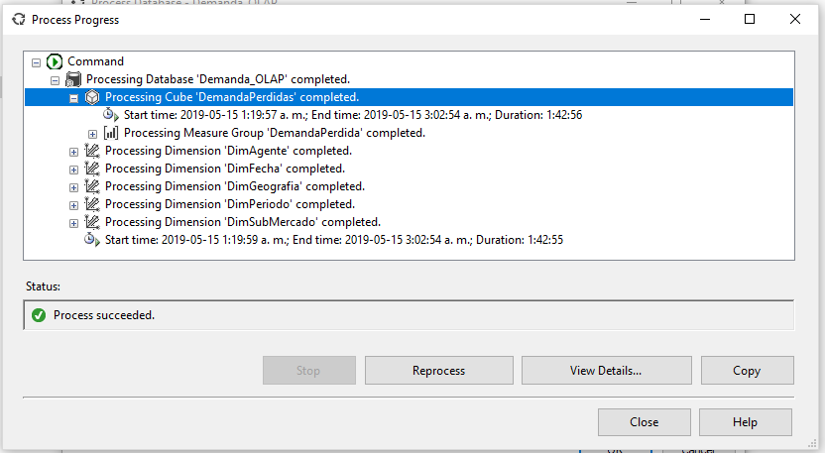

 | La consulta del cubo retorna datos en forma satisfactoria

